FORMATO GQ-016
PROPUESTA DE MEJORA | PROPUESTA DE MEJORA O INNOVACIÓN |  |  |  | REGISTRO
 |  |  |  |  | COPIA CONTROLADA
 |  |  |  |  | COD GQ-016-R | VERSION 0,5
 |  |  |  |  | FECHA 18-mar-21 | PAGINA 1 DE 1

Nombre de la propuesta: | Reciclar, para cuidar "nuestra casa".
Nombre de la persona o equipo que genera la PM: | Mayer Zapata P.

SITUACIÓN INICIAL |  |  | SITUACIÓN FINAL
En la sede de Medellìn (pero podría ser cualquiera) NO estamos aplicando el nuevo código de colores para manejo de basuras. En el kit del balcón las canecas están intercambiadas, y no hay marcación en una de los avisos. Se utiliza bolsa del mismo color para las 3 canecas. Al lado de la cocina solo hay una caneca lo que estimula que allí se deposite todo tipo de residuos. El elemento final es que estamos depositando las basuras indiscriminadamente en cualquier recipiente. Por ejemplo en la caneca de "SOLO PILAS" se encuentran toner, bombillas y hasta tapabocas!!. Se requiere volver a capacitar al respecto, pero mas allá es sensibilizar a unas personas que permanezcan en la sede (Bodega, asistente, oficios varios) para que sean promotores del adecuado manejo de residuos. |  |  | En el balcón reubiqué las canecas, pero es necesario ajustar los avisos. Se requiere adquirir bolsas de color de acuerdo al código. Se requiere actualizar los avisos con su color e información respectiva. Se requiere hacer una tarea de actualización a la persona del aseo para que sea una promotora del buen manejo de basuras. Desplacé las canecas que estaban en la zona de puestos de trabajo, para la zona de la cocina y así quedan las 3 alternativas de manejo de residuos y se estimula a ubicar la basura en su lugar.

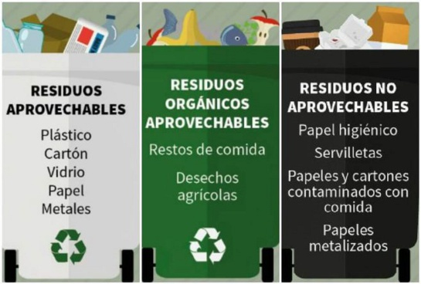
FOTO O DIBUJO INICIAL |  |  | FOTO O DIBUJO FINAL
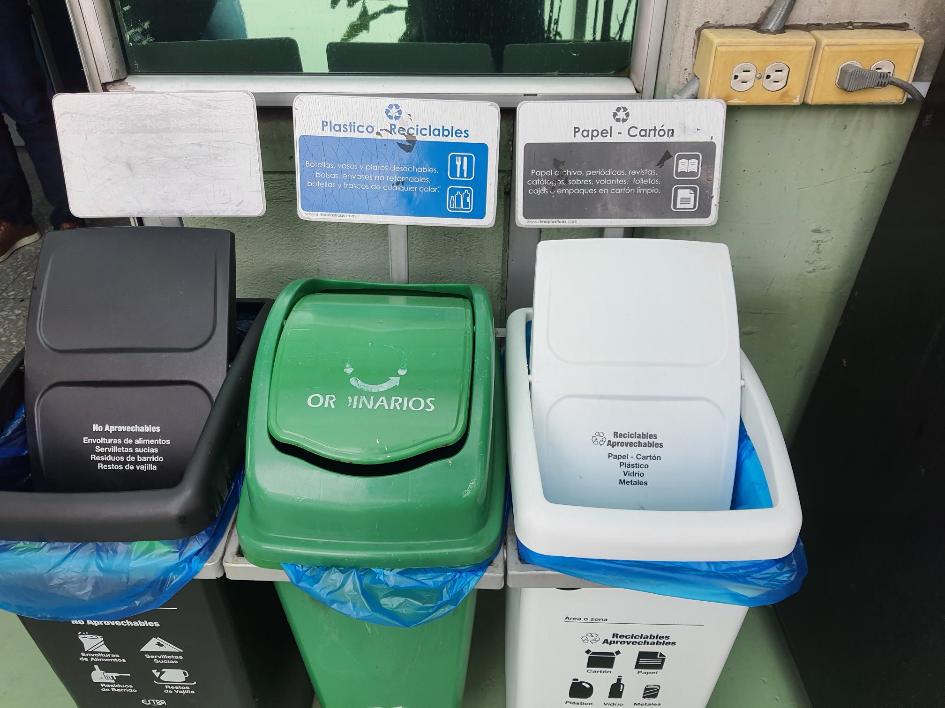

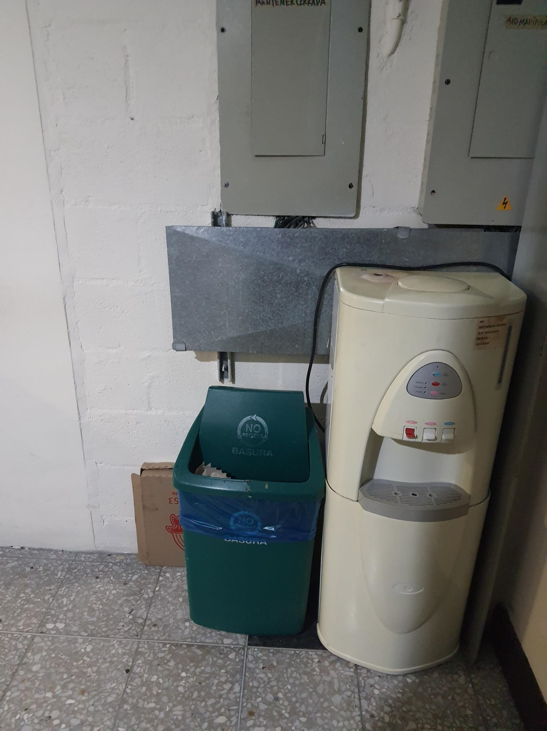 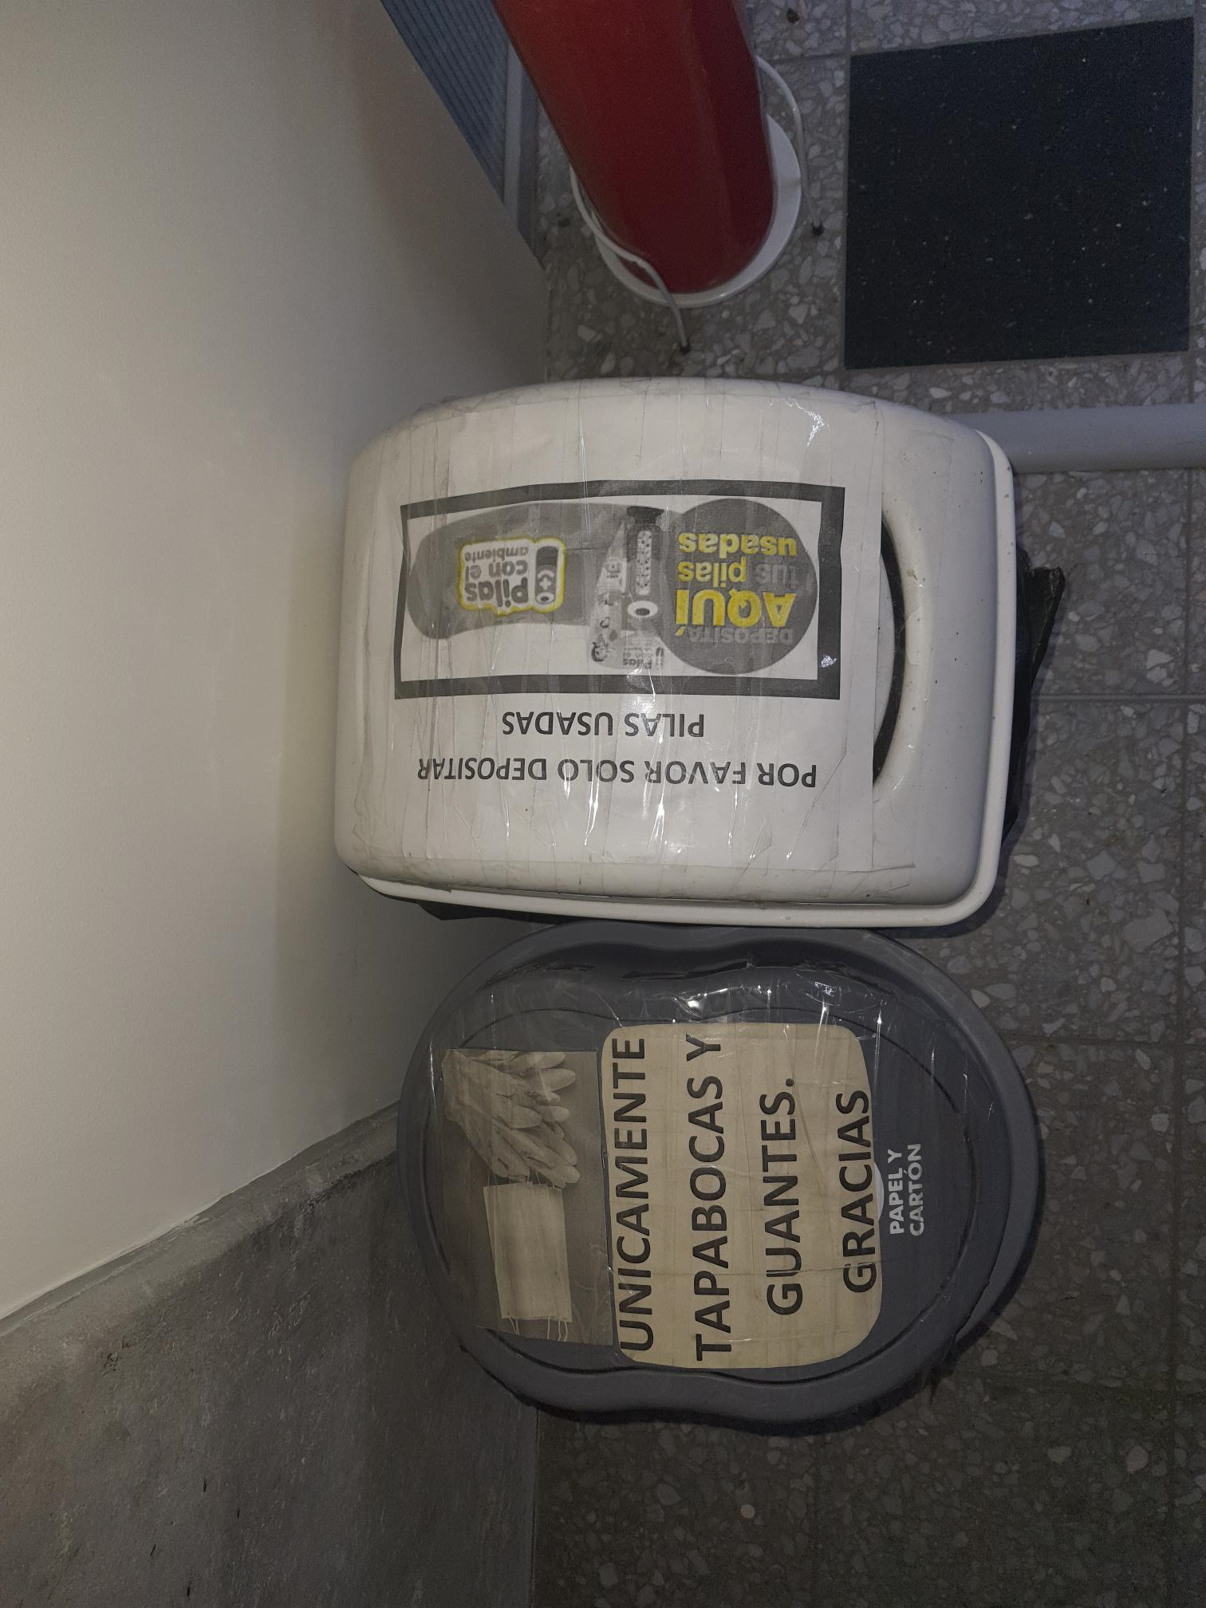 |  |  | 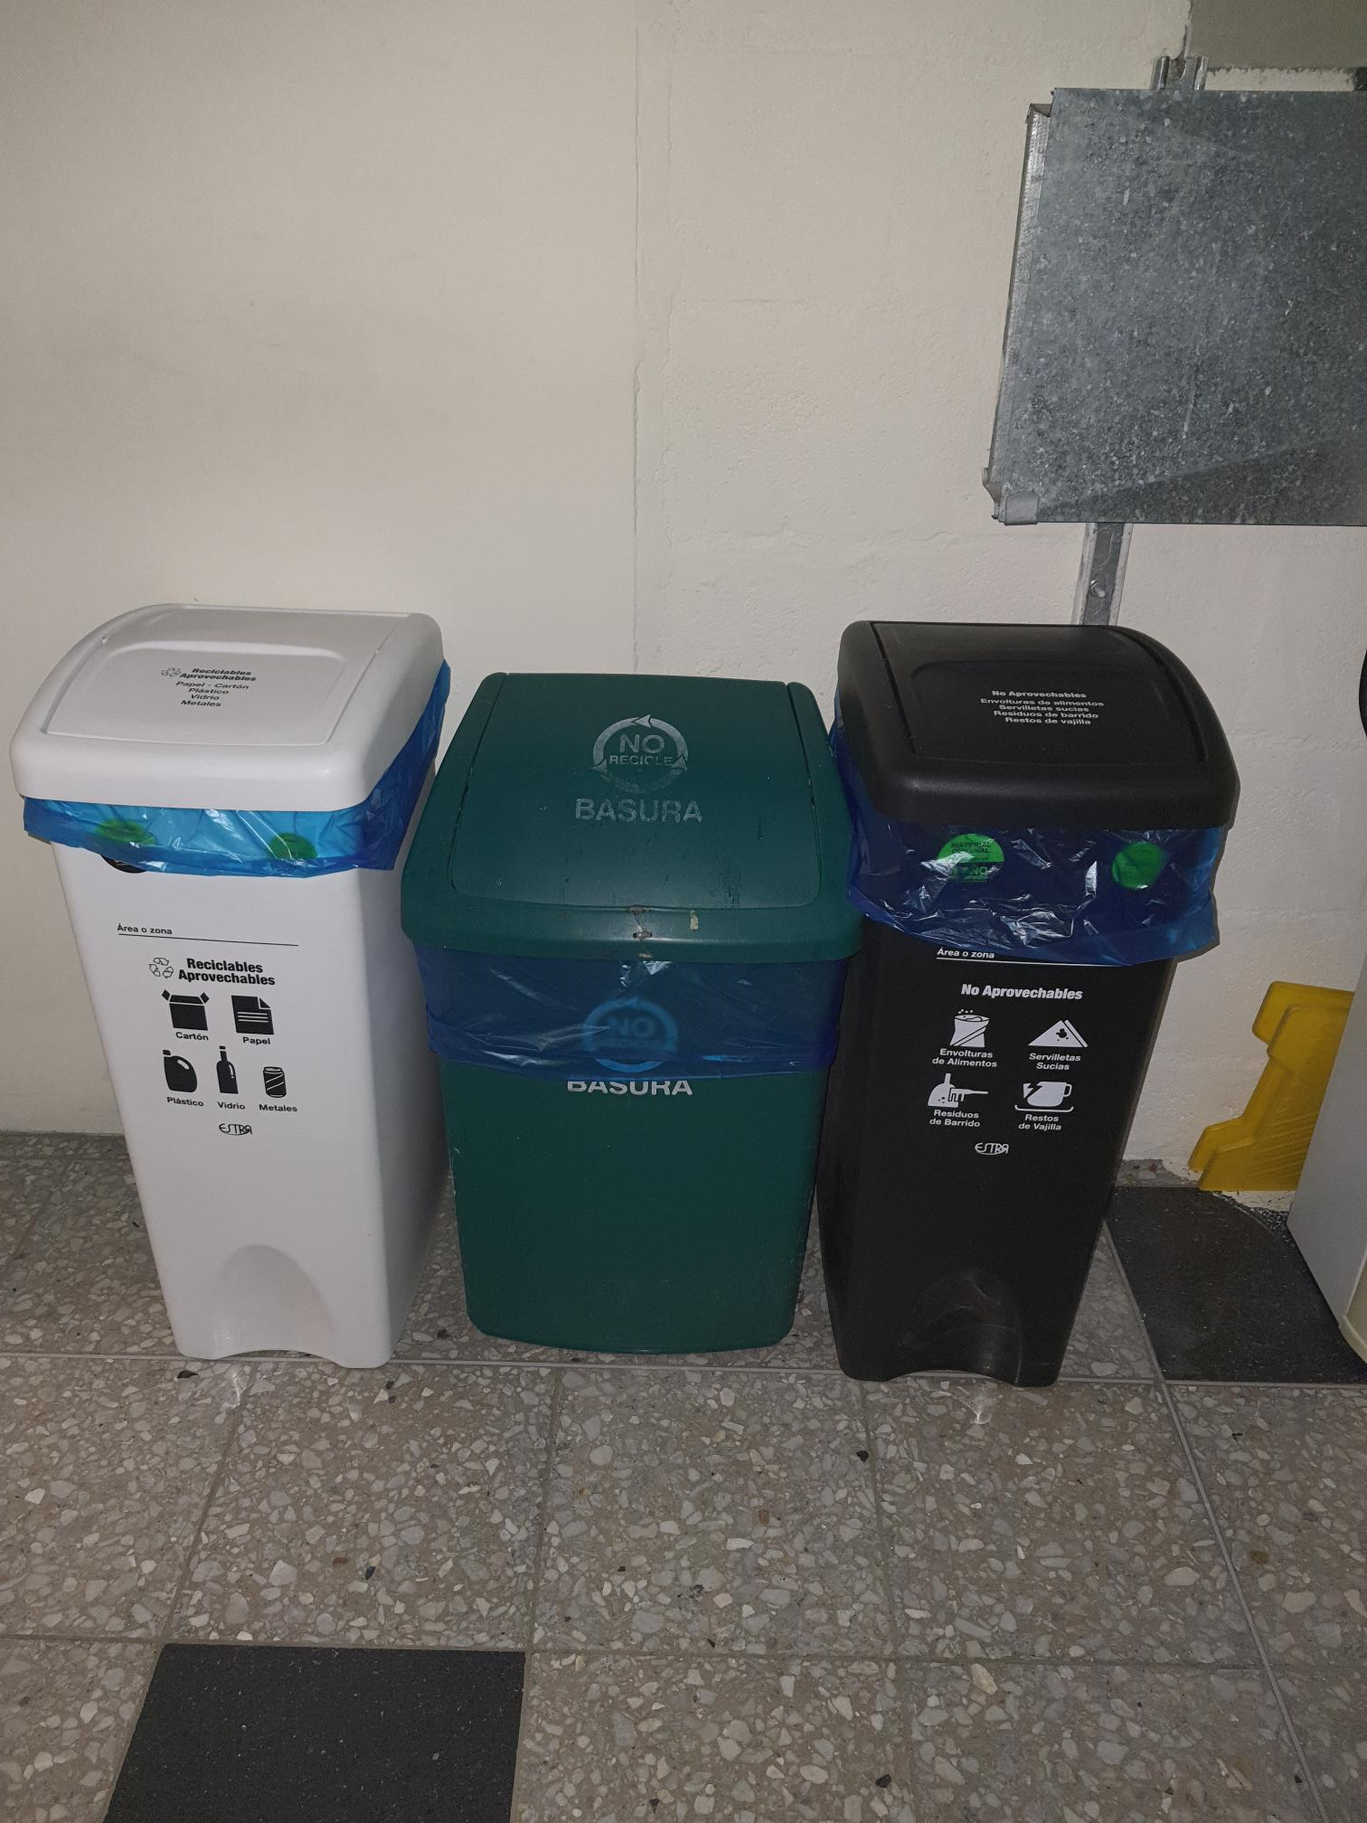

 |  |  |  |  |  |  | 1500000000

Objetivo: | En Medellín se producen mas de 3000!!! Toneladas de basura diaria y todos somos responsables de esta situación. Estamos en la obligación de racionalizar esto. A lo que debemos llegar es a sintonizar a las personas de nuestra empresa con la urgente necesidad de reciclar adecuadamente, para evitar la bomba de tiempo que representa el manejo de las basuras en nuestras sociedades.
Alcance:
Requerimientos: | Apoyarse en las personas que permanecen en las sedes para que sean PROMOTORES del buen uso de las canecas. Aplican las asistentes, personas de bodega y personas de oficios varios. Ellos deben recibir una sensibilzación especial sobre el grave problema de las basuras, mas allá de simplemente cumplir una norma, porque de fondo ese no es el problema. La sola formación en moodle no logra que la gente cambié el chip, tal vez necesitamos ayudas pedagogicas, mensajes de impacto encima de las canecas de basura y apoyo institucional de las entidades que nos rodean y nos pueden ayudar, por ejemplo con presentaciones "comicas".

Elaborado por: Coordinadora Sistemas Integrados de Gestión Natalia Lopez Marin |  | Revisado por: Dirección de I+D Marlon Alberto Henandez Arboleda |  | Aprobado por: Director de procesos Walter Jimenez

